1.1~1.2
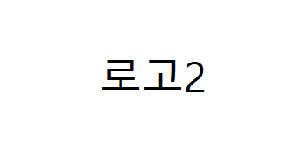

 | 1/1(토) | 1/2(일)
아침 | 잡곡밥/버섯야채죽 | 잡곡밥/두부야채죽
 | 유부된장국 | 두부김칫국
 | 우민찌메알조림 | 참치감자조림
 | 어묵양파볶음 | 감자조림
 | 깻잎지 | 시금치무침
 | 맛김치 | 맛김치
점심 | 잡곡밥/버섯야채죽 | 잡곡밥/두부야채죽
 | 조갯살순두부국 | 쇠고기무국
 | 순살안동찜닭 | 제육고추장볶음
 | 새송이버섯볶음 | 두부양념조림
 | 양배추샐러드 | 다진오징어젓무침
 | 맛김치 | 맛김치
간 식 | 치즈/주시쿨 | 호박죽
저녁 | 잡곡밥/버섯야채죽 | 잡곡밥/두부야채죽
 | 순두부달걀국 | 동태무국
 | 숯불맛닭갈비 | 소시지계란전
 | 두부조림 | 감자고구마조림
 | 상추겉절이 | 두부샐러드
 | 맛김치 | 맛김치

